상품제안서
베이스어스 래피드 시리즈 20W 3in1 케이블-[10/28 품절 11월 입고예정] | 상품코드: F21285

 |  |  |  |  |  |  | 02-412-0044 | www.easy1.co.kr
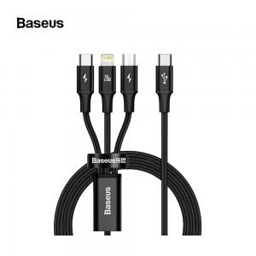

【상세/제작정보】

【인쇄/포장옵션】 | 실크 / 포장지포장

【공급단가】 | 수량 | 100~ | 300~ | 500~ | 1,000~ | 3,000~
*VAT별도 | 단가 | 12,320원 | 11,880원 | 11,440원 | 11,000원 | 10,560원

【상품 URL】 | https://dev.easy1.co.kr:443/src/goods_detail.php?gdno=21285

